Đăng nhập
Project Name | HỆ THỐNG QUẢN LÝ TỒN KHO VÀ TÍCH HỢP AI DỰ ĐOÁN NHẬP HÀNG TƯƠNG LAI
Module Code | Đăng nhập
 | Hoàn thành | Lỗi | Chưa kiểm tra | Bị chăn | Tổng số trường hợp thử nghiệm
Round 1 | 19 | 2 | 0 | 0 | 19
Round 2 | 12 | 0 | 0 | 0 | 12
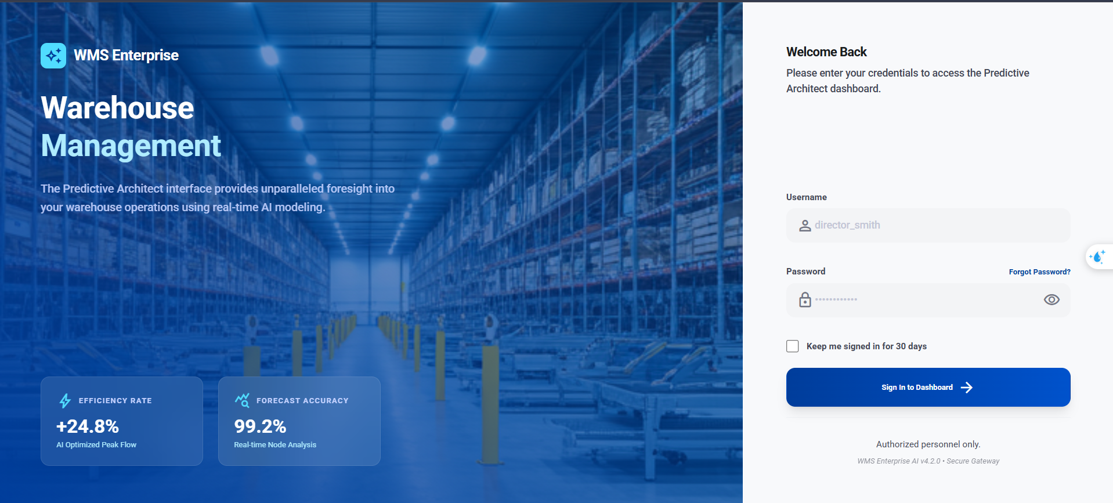
Test Case ID | Mô tả | Hành động | Điều kiện tiên quyết | Kết quả mong đợi | Kết quả thực tế | Kết quả |  |  | Kết quả |  |  | Chú thích
 |  |  |  |  |  | Vòng 1 |  |  | Vòng 2
 |  |  |  |  |  | Trạng thái | Ngày kiểm tra | Người kiểm tra | Trạng thái | Ngày kiểm tra | Người kiểm tra
GUI_SHOW Trang đăng nhập
GUI-DN01 | [ Đăng Nhập] Label |  |  | -Label : black, font-extrabold -Status : visible | -Label : black, font-extrabold -Status : visible | Passed | 2026-02-04 | Kiệt
GUI-DN02 | [Đăng nhập] Label "Username" |  |  | Label: text-on-surface-variant, font-bold, Status: visible | Label: text-on-surface-variant, font-bold, Status: visible | Passed | 2026-02-04 | Kiệt
GUI-DN03 | [Đăng nhập] Textbox Username |  |  | Textbox: enable, placeholder="director_smith", border-transparent, bg-surface-container-low | Textbox: enable, placeholder="director_smith", border-transparent, bg-surface-container-low | Passed | 2026-02-04 | Kiệt
GUI-DN04 | [Đăng nhập] Label "Password" |  |  | Label: text-on-surface-variant, font-bold, Status: visible | Label: text-on-surface-variant, font-bold, Status: visible | Passed | 2026-02-04 | Kiệt
GUI-DN05 | [Đăng nhập] Textbox Password |  |  | Textbox: enable, type=password, placeholder="••••••••••••", có icon toggle visibility | Textbox: enable, type=password, placeholder="••••••••••••", có icon toggle visibility | Passed | 2026-02-04 | Kiệt
GUI-DN06 | [Đăng nhập] Checkbox "Keep me signed in for 30 days" |  |  | Checkbox: enable, unchecked mặc định, label: text-on-surface-variant | Checkbox: enable, unchecked mặc định, label: text-on-surface-variant | Passed | 2026-02-04 | Kiệt
GUI-DN07 | [Đăng nhập] Button "Sign In to Dashboard" |  |  | Button: enable, bg-gradient primary, text-white, font-bold, có icon arrow_forward | Button: enable, bg-gradient primary, text-white, font-bold, có icon arrow_forward | Passed | 2026-02-04 | Kiệt
FUNCTION_SHOW Trang đăng nhập
FUNC-DN01 | Đăng nhập thành công | 1. Nhập username "admin" 2. Nhập password "Admin@123" 3. Click "Sign In to Dashboard" | Tài khoản admin tồn tại, status=ACTIVE | Chuyển đến trang Dashboard. Hệ thống trả về token JWT | Đạt yêu cầu | Passed | 2026-02-04 | Kiệt
FUNC-DN02 | Đăng nhập sai mật khẩu | 1. Nhập username "admin" 2. Nhập password "WrongPass@1" 3. Click "Sign In to Dashboard" | Tài khoản admin tồn tại | Hiển thị thông báo lỗi: "Tài khoản hoặc mật khẩu không đúng hoặc chưa tồn tại." trên banner đỏ | Đạt yêu cầu | Passed | 2026-02-04 | Kiệt
FUNC-DN03 | Đăng nhập với username không tồn tại | 1. Nhập username "ghost_user" 2. Nhập password "Pass@123" 3. Click "Sign In to Dashboard" | Không có user "ghost_user" | Hiển thị: "Tài khoản hoặc mật khẩu không đúng hoặc chưa tồn tại." | Đạt yêu cầu | Passed | 2026-02-04 | Kiệt
FUNC-DN04 | Đăng nhập để trống username | 1. Để trống username 2. Nhập password "Pass@123" 3. Click "Sign In to Dashboard" | Không | Hiển thị validation error dưới textbox Username (Zod onTouched) Hiển thị: (Tên đăng nhập không được để trống) | Đạt yêu cầu | Passed | 2026-02-04 | Kiệt
FUNC-DN05 | Đăng nhập để trống password | 1. Nhập username "admin" 2. Để trống password 3. Click "Sign In to Dashboard" | Không | Hiển thị validation error dưới textbox Password (Zod onTouched) Hiển thị: (Mật khẩu không được để trống) | Đạt yêu cầu | Passed | 2026-02-04 | Kiệt
FUNC-DN06 | Đăng nhập để trống cả hai | 1. Để trống username và password 2. Click "Sign In to Dashboard" | Không | Hiển thị lỗi validation cho cả Username và Password | Đạt yêu cầu | Passed | 2026-02-04 | Kiệt
FUNC-DN08 | Đăng nhập tài khoản SUSPENDED | 1. Nhập username "suspended_user" 2. Nhập password đúng 3. Click "Sign In to Dashboard" | User có user_status=SUSPENDED | Thông báo: "Tài khoản đã bị vô hiệu hóa" | Hệ thống thông báo tài khoản hoặc mật khẩu không đúng hoặc chưa tồn tại | Failed | 2026-02-04 | Kiệt
FUNC-DN09 | Toggle hiển thị mật khẩu | 1. Nhập password "Admin@123" 2. Click icon visibility (mắt) | Đã nhập password | Password chuyển sang dạng text hiện rõ. Click lại → ẩn password | Đạt yêu cầu | Passed | 2026-02-04 | Kiệt
FUNC-DN10 | Button disabled khi đang submit | 1. Nhập đúng thông tin 2. Click "Sign In to Dashboard" 3. Quan sát button | Form đang submit | Button chuyển thành opacity-70, cursor-not-allowed, hiện spinner xoay | Đạt yêu cầu | Passed | 2026-02-04 | Kiệt
FUNC-DN11 | Truy cập API khi không có token | 1. Mở trình duyệt mới 2. Truy cập /api/warehouses không có header Authorization | Chưa đăng nhập | Chuyển về trang đăng nhập | Đạt yêu cầu | Passed | 2026-02-04 | Kiệt
FUNC-DN12 | Truy cập API với token hết hạn | 1. Dùng JWT token đã expired 2. Gọi GET /api/warehouses | Token hết hạn | Chuyển về trang đăng nhập | Đạt yêu cầu | Passed | 2026-02-04 | Kiệt
FUNC-DN13 | Kiểm tra "Keep me singed in for 30 days" có lưu tài khoản hay không | 1. Nhập đúng Username và Password 2. Tick "Keep me singed in for 30 days" 3. Ấn đăng nhập sau đó đăng xuất | Tài khản có tồn tài | Lưu Username và Password trong test box tương ứng | Không đặt yêu cầu đặt ra | Falsed | 2026-02-04 | Kiệt

Quản lý khu vực kho
Project Name | HỆ THỐNG QUẢN LÝ TỒN KHO VÀ TÍCH HỢP AI DỰ ĐOÁN NHẬP HÀNG TƯƠNG LAI
Module Code | QUẢN LÝ KHU VỰC KHO
 | Hoàn thành | Lỗi | Chưa kiểm tra | Bị chăn | Tổng số trường hợp thử nghiệm
Round 1 | 49 | 7 | 0 | 0 | 49
Round 2 | 0 | 0 | 0 | 0 | 0
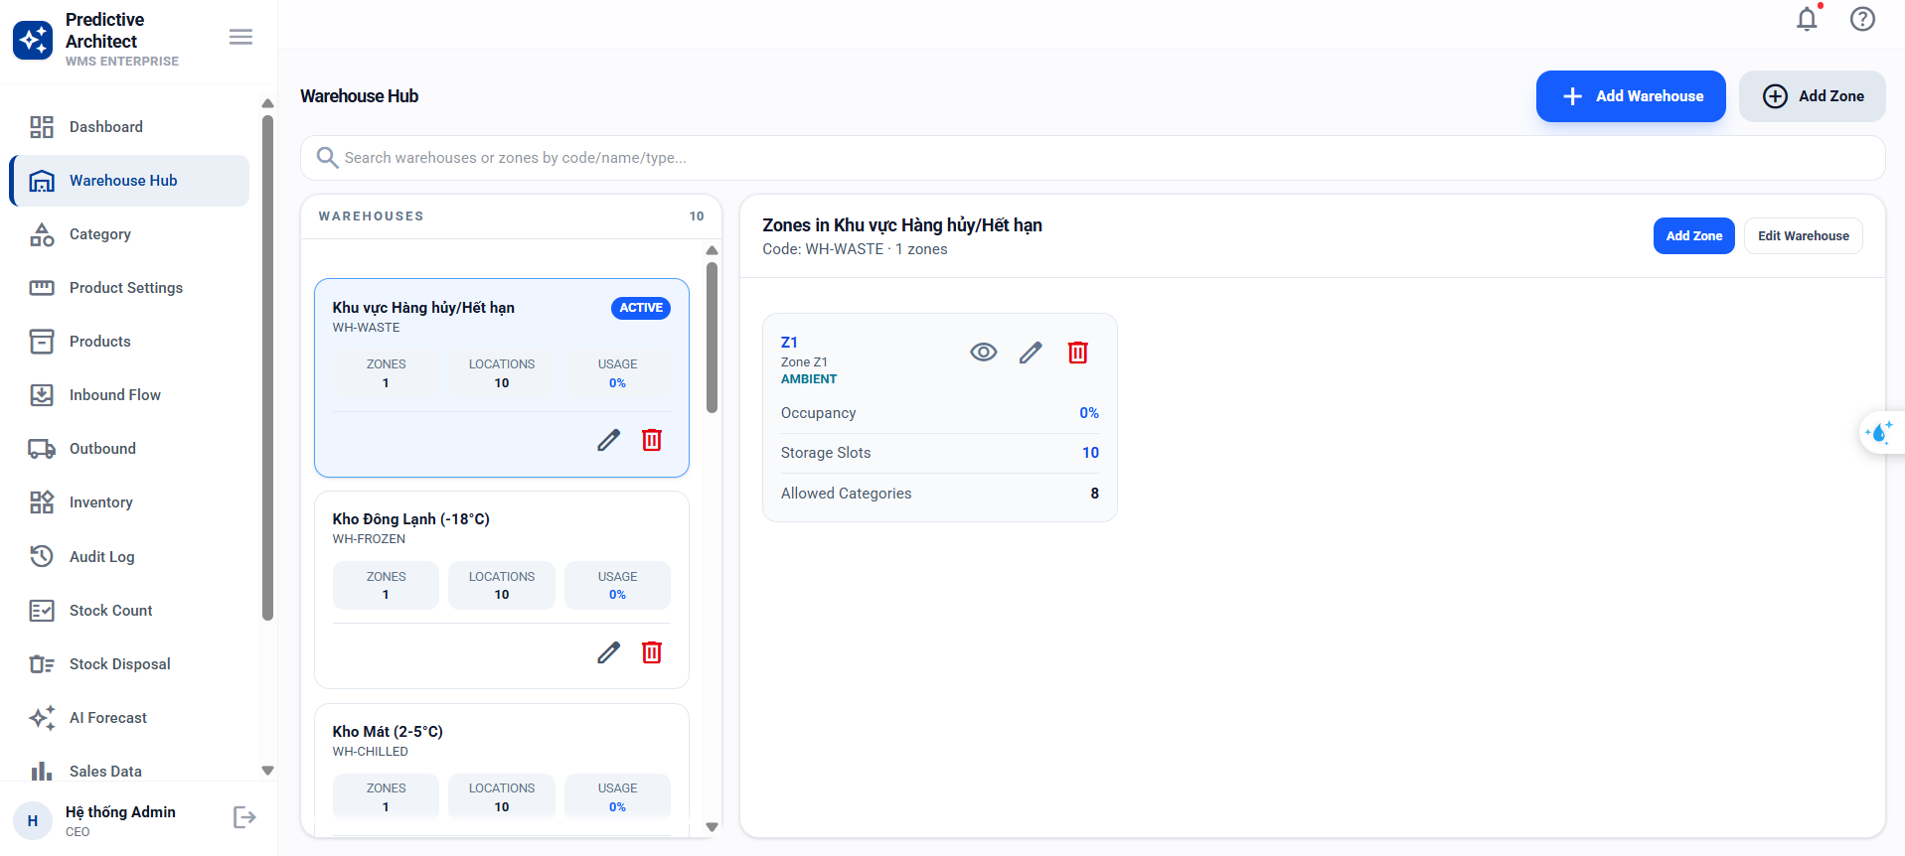
Test Case ID | Mô tả | Hành động | Điều kiện tiên quyết | Kết quả mong đợi | Kết quả thực tế | Kết quả |  |  | Kết quả |  |  | Chú thích
 |  |  |  |  |  | Vòng 1 |  |  | Vòng 2
 |  |  |  |  |  | Trạng thái | Ngày kiểm tra | Người kiểm tra | Trạng thái | Ngày kiểm tra | Người kiểm tra
GUI_SHOW Quản lý khu vực kho
GUI-KV01 | [Khu vực kho] Page Header "Warehouse Hub" | - | - | Title: font-semibold, text-slate-900, eyebrow: "Sprint 1 · Warehouse Structure", Status: visible | Title: font-semibold, text-slate-900, eyebrow: "Sprint 1 · Warehouse Structure", Status: visible | Passed | 2026-03-04 | Ti
GUI-KV02 | [Khu vực kho] Tab "Warehouses" | - | - | Tab: rounded-xl, px-4, py-2, data-active:bg-slate-100, text mặc định, Status: enable | Tab: rounded-xl, px-4, py-2, data-active:bg-slate-100, text mặc định, Status: enable | Passed | 2026-03-04 | Ti
GUI-KV03 | [Khu vực kho] Tab "Locations" | - | - | Tab: rounded-xl, px-4, py-2, Status: enable | Tab: rounded-xl, px-4, py-2, Status: enable | Passed | 2026-03-04 | Ti
GUI-KV04 | [Khu vực kho] Button "Add Warehouse" | - | User có quyền warehouses:create | Button: enable, bg-primary, text-white, font-semibold, icon "add" | Button: enable, bg-primary, text-white, font-semibold, icon "add" | Passed | 2026-03-04 | Ti
GUI-KV05 | [Khu vực kho] Button "Add Warehouse" không có quyền | - | User không có quyền warehouses:create | Button: hidden | Button: hidden | Passed | 2026-03-04 | Ti
GUI-KV06 | [Khu vực kho] Textbox Search (tab Warehouses) | - | Tab Warehouses active | Textbox: enable, placeholder="Search warehouse code or name...", icon search, bg-slate-50 | Textbox: enable, placeholder="Search warehouse code or name...", icon search, bg-slate-50 | Passed | 2026-03-04 | Ti
GUI-KV07 | [Khu vực kho] Dropdown Status (tab Warehouses) | - | Tab Warehouses active | Dropdown: enable, options=[All status, Active, Inactive], bg-slate-50, rounded-xl | Dropdown: enable, options=[All status, Active, Inactive], bg-slate-50, rounded-xl | Passed | 2026-03-04 | Ti
GUI-KV08 | [Khu vực kho] Textbox Search (tab Locations) | - | Tab Locations active | Textbox: enable, placeholder="Search location code or full path..." | Textbox: enable, placeholder="Search location code or full path..." | Passed | 2026-03-04 | Ti
GUI-KV09 | [Khu vực kho] Dropdown "All occupancy status" | - | Tab Locations active | Dropdown: enable, options=[All occupancy status, Available, Partial, Full, Maintenance] | Dropdown: enable, options=[All occupancy status, Available, Partial, Full, Maintenance] | Passed | 2026-03-04 | Ti
GUI-KV10 | [Khu vực kho] Dropdown "All storage types" | - | Tab Locations active | Dropdown: enable, options=[All storage types, Ambient, Chilled, Frozen, Dry] | Dropdown: enable, options=[All storage types, Ambient, Chilled, Frozen, Dry] | Passed | 2026-03-04 | Ti
GUI-KV11 | [Khu vực kho] Dropdown "All warehouses" (lọc location theo kho) | - | Tab Locations active | Dropdown: enable, option đầu "All warehouses", danh sách kho load từ API | Dropdown: enable, option đầu "All warehouses", danh sách kho load từ API | Passed | 2026-03-04 | Ti
GUI-KV12 | [Khu vực kho] Table header (tab Warehouses) | - | Tab Warehouses active | Columns: [Warehouse, Locations, Timeline, Status, Actions], uppercase, tracking-[0.16em], text-slate-500 | Columns: [Warehouse, Locations, Timeline, Status, Actions], uppercase, tracking-[0.16em], text-slate-500 | Passed | 2026-03-04 | Ti
GUI-KV13 | [Khu vực kho] Table header (tab Locations) | - | Tab Locations active | Columns: [Location, Warehouse, Structure, Capacity, Status, Actions], uppercase | Columns: [Location, Warehouse, Structure, Capacity, Status, Actions], uppercase | Passed | 2026-03-04 | Ti
GUI-KV14 | [Khu vực kho] Button View (icon visibility) | - | Có dữ liệu trong bảng | Button: enable, icon "visibility", tooltip "View", rounded-lg, p-2 | Button: enable, icon "visibility", tooltip "View", rounded-lg, p-2 | Passed | 2026-03-04 | Ti
GUI-KV15 | [Khu vực kho] Button Edit (icon edit) | - | User có quyền warehouses:edit | Button: enable, icon "edit", tooltip "Edit", rounded-lg, p-2 | Button: enable, icon "edit", tooltip "Edit", rounded-lg, p-2 | Passed | 2026-03-04 | Ti
GUI-KV16 | [Khu vực kho] Button Edit ẩn khi không có quyền | - | User không có quyền warehouses:edit | Button Edit không hiển thị (canEdit=false) | Button Edit không hiển thị | Passed | 2026-03-04 | Ti
GUI-KV17 | [Khu vực kho] Pagination | - | Có > 8 records | Hiển thị: "Total X items", Prev/Next button, page indicator "1 / N" | Hiển thị: "Total X items", Prev/Next button, page indicator "1 / N" | Passed | 2026-03-04 | Ti
GUI-KV18 | [Khu vực kho] StatusBadge (Active/Inactive) | - | Có dữ liệu | Badge Active: màu xanh. Badge Inactive: màu xám/đỏ | Badge Active: màu xanh. Badge Inactive: màu xám/đỏ | Passed | 2026-03-04 | Ti
FUNCTION_SHOW Trang Quản lý khu vực kho
FUNC-KV01 | Tạo kho mới hợp lệ | 1. Click "New Warehouse" 2. Nhập code "WH-HCM-01" 3. Nhập name "Kho Hồ Chí Minh 1" 4. Chọn ít nhất 1 sản phẩm cho kho 5. Click Save | User có quyền warehouses:create | Toast: "Đã tạo kho". Kho mới xuất hiện trong danh sách, is_active=true | Đạt yêu cầu | Passed | 2026-03-04 | Ti | Passed
FUNC-KV02 | Tạo kho với mã trùng | 1. Click "New Warehouse" 2. Nhập code "WH-HCM-01" (đã tồn tại) 3. Click Save | Kho WH-HCM-01 đã có | Toast lỗi: "Mã kho đã tồn tại" | Đạt yêu cầu | Passed | 2026-03-04 | Ti | Passed
FUNC-KV03 | Tạo kho với mã rỗng | 1. Click "New Warehouse" 2. Để trống code 3. Click Save | Không | Validation: "Mã kho không được để trống" | Đạt yêu cầu | Passed | 2026-03-04 | Ti | Passed
FUNC-KV04 | Tạo kho với tên rỗng | 1. Click "New Warehouse" 2. Nhập code hợp lệ 3. Để trống name 4. Click Save | Không | Validation: "Tên kho không được để trống" | Hiển thị: "Tên kho quá ngắn" | FALSE | 2026-03-04 | Ti | Passed
FUNC-KV05 | Tạo kho với mã > 50 ký tự | 1. Click "New Warehouse" 2. Nhập code 51 ký tự 3. Click Save | Không | Validation: lỗi max length Hiển thị: "Mã kho tối đa 20 ký tự" | Đạt yêu cầu | Passed | 2026-03-04 | Ti | Passed
FUNC-KV06 | Tạo kho không có quyền | 1. Click "New Warehouse" | User chỉ có warehouses:read | Button Add Warehouse: hidden | Đạt yêu cầu | Passed | 2026-03-04 | Ti | Passed
FUNC-KV07 | Xem danh sách kho mặc định | 1. Truy cập trang Warehouse & Locations 2. Tab "Warehouses" active mặc định | Có 15 kho | Hiển thị 8 kho/trang (PAGE_SIZE=8). Pagination: "Total 15 items", page "1 / 2" | Đạt yêu cầu | Passed | 2026-03-04 | Ti | Passed
FUNC-KV08 | Tìm kiếm kho theo tên | 1. Nhập "HCM" vào ô Search | Có kho "Kho HCM", "Kho HN" | Danh sách chỉ hiển thị kho chứa "HCM" trong name hoặc code. Reset page=1 | Đạt yêu cầu | Passed | 2026-03-04 | Ti | Passed
FUNC-KV09 | Xem chi tiết kho (View) | 1. Click icon View trên row kho | Kho id=1 tồn tại | Dialog mở ở mode "view". Hiển thị thông tin kho, các field disable | Đạt yêu cầu | Passed | 2026-03-04 | Ti | Passed
FUNC-KV10 | Cập nhật tên kho | 1. Click icon Edit trên row kho 2. Sửa name "Kho Mới" 3. Click Save | User có quyền warehouses:edit | Toast: "Đã cập nhật kho". Tên mới hiển thị trong danh sách | Hệ thống không hoạt động, nút lưu không thể thực thi hành động | FALSE | 2026-03-04 | Ti
FUNC-KV11 | Cập nhật mã kho thành mã trùng | 1. Click Edit kho 2. Sửa code thành "WH-02" (đã có) 3. Click Save | Kho "WH-02" đã tồn tại | Toast lỗi: "Mã kho đã tồn tại" | Hệ thống không hoạt động, nút lưu không thể thực thi hành động | FALSE | 2026-03-04 | Ti
FUNC-KV12 | Hủy kích hoạt kho còn tồn kho | 1. Click Edit kho 2. Set is_active=false 3. Click Save | Kho có sản phẩm/tồn kho | Toast lỗi: "Không thể hủy kích hoạt kho khi vẫn còn sản phẩm hoặc tồn kho trong kho" | Chỉ có thể xóa không thể hủy kích hoạt | FALSE | 2026-03-04 | Ti
FUNC-KV13 | Hủy kích hoạt kho trống | 1. Click Edit kho trống 2. Set is_active=false 3. Click Save | Kho không có SP/tồn kho | Toast: "Đã cập nhật kho". Status đổi thành Inactive | Hiện không thể cập nhật trạng thái kho | FALSE | 2026-03-04 | Ti
FUNC-KV14 | Chỉnh sửa kho không có quyền | 1. Click icon Edit | User không có quyền warehouses:edit | Button Edit không hiển thị (canEdit=false) | Đạt yêu cầu | Passed | 2026-03-04 | Ti
FUNC-KV15 | Chuyển tab Locations | 1. Click tab "Locations" | Đang ở tab Warehouses | Hiển thị bảng locations. Filter reset: search rỗng, status=all. Page reset=1 | Đạt yêu cầu | Passed | 2026-03-04 | Ti
FUNC-KV16 | Tạo vị trí kho đầy đủ | 1. Click "New Location" 2. Chọn warehouse "WH-01" 3. Nhập zone_code "A", rack_code "R01", level_code "L1", bin_code "B01" 4. Nhập max_weight=5000, max_volume=200 5. Chọn storage_condition "CHILLED" 6. Click Save | Kho WH-01 tồn tại | Toast: "Đã tạo vị trí". location_code tự sinh = "WH-01-A-R01-L1-B01", status = AVAILABLE | Đạt yêu cầu | Passed | 2026-03-04 | Ti
FUNC-KV17 | Tạo vị trí chỉ có warehouse | 1. Click "New Location" 2. Chọn warehouse "WH-01" 3. Các field zone/rack/level/bin để trống 4. Click Save | Kho WH-01 tồn tại | Tạo thành công. zone/rack/level/bin = null, code sinh từ mã kho | Đạt yêu cầu | Passed | 2026-03-04 | Ti
FUNC-KV18 | Tạo vị trí với warehouse không tồn tại | 1. POST API trực tiếp body: { "warehouse_id": 999 } | Không có kho 999 | API trả 404: "Không tìm thấy mã kho (warehouse_id) tương ứng" | Đạt yêu cầu | Passed | 2026-03-04 | Ti
FUNC-KV19 | Tạo vị trí trùng mã | 1. Tạo vị trí WH-01-A-R01-L1-B01 (đã tồn tại) | Vị trí đã có | Toast lỗi: "Mã kho đã tồn tại" | Đạt yêu cầu | Passed | 2026-03-04 | Ti
FUNC-KV20 | Tạo vị trí với max_weight âm | 1. Click "New Location" 2. Nhập max_weight = -100 3. Click Save | Không | Validation error: nonnegative | Đạt yêu cầu | Passed | 2026-03-04 | Ti
FUNC-KV21 | Tạo vị trí với storage_condition không hợp lệ | 1. POST API body: { "warehouse_id":1, "storage_condition": "HOT" } | Kho tồn tại | API trả 400: Zod enum error (AMBIENT, CHILLED, FROZEN, DRY) | Đạt yêu cầu | Passed | 2026-03-04 | Ti
FUNC-KV22 | Lọc vị trí theo warehouse | 1. Chọn dropdown "All warehouses" → chọn "Kho HCM" | Có vị trí ở nhiều kho | Chỉ hiển thị vị trí thuộc Kho HCM. Page reset=1 | Không có lọc vị trí, không có dropdown | FALSE | 2026-03-04 | Ti
FUNC-KV23 | Lọc vị trí theo zone_code | 1. Nhập "A" vào Search 2. Hoặc lọc qua API ?zone_code=A | Có zone A, B, C | Chỉ hiển thị vị trí zone A | Đạt yêu cầu | Passed | 2026-03-04 | Ti
FUNC-KV24 | Lọc vị trí theo occupancy status = Full | 1. Chọn dropdown occupancy = "Full" | Có nhiều trạng thái | Chỉ hiển thị vị trí có location_status = FULL | Không có lọc vị trí theo trạng thái kho | FALSE | 2026-03-04 | Ti
FUNC-KV25 | Lọc vị trí theo storage type = Frozen | 1. Chọn dropdown storage = "Frozen" | Có nhiều loại storage | Chỉ hiển thị vị trí có storage_condition = FROZEN | Đạt yêu cầu | Passed | 2026-03-04 | Ti
FUNC-KV26 | Cập nhật trọng lượng — tự tính PARTIAL | 1. Click Edit vị trí 2. Nhập current_weight = 500 3. Click Save | Vị trí có max_weight=1000 | occupancy_percent=50%, location_status tự chuyển PARTIAL | Đạt yêu cầu | Passed | 2026-03-04 | Ti
FUNC-KV27 | Cập nhật trọng lượng đầy — tự chuyển FULL | 1. Click Edit vị trí 2. Nhập current_weight = 1000 3. Click Save | max_weight=1000 | occupancy_percent=100%, location_status = FULL | Đạt yêu cầu | Passed | 2026-03-04 | Ti
FUNC-KV28 | Cập nhật vượt quá sức chứa | 1. Click Edit vị trí 2. Nhập current_weight = 1500 3. Click Save | max_weight=1000 | Toast lỗi: "Sức chứa vượt quá mức cho phép (Tải trọng hoặc thể tích đều đầy)" | Đạt yêu cầu | Passed | 2026-03-04 | Ti
FUNC-KV29 | Bottleneck: thể tích % cao hơn trọng lượng % | 1. Edit vị trí 2. current_weight=100, current_volume=80 3. Click Save | max_weight=1000, max_volume=100 | occupancy = max(10%, 80%) = 80%, status = PARTIAL | Đạt yêu cầu | Passed | 2026-03-04 | Ti
FUNC-KV30 | Đưa vị trí về 0 — tự chuyển AVAILABLE | 1. Edit vị trí 2. current_weight=0, current_volume=0 3. Click Save | Vị trí đang PARTIAL | Hiển thị: "Sức chứa phải lớn hơn 0" | Đạt yêu cầu | Passed | 2026-03-04 | Ti
FUNC-KV31 | Xem chi tiết vị trí (View) | 1. Click icon View trên row location | Vị trí id=1 tồn tại | Dialog mở mode view. Hiển thị đầy đủ: code, zone, rack, level, bin, capacity, warehouse info | Đạt yêu cầu | Passed | 2026-03-04 | Ti

Quản lý sản phẩm
Project Name | HỆ THỐNG QUẢN LÝ TỒN KHO VÀ TÍCH HỢP AI DỰ ĐOÁN NHẬP HÀNG TƯƠNG LAI
Module Code | QUẢN LÝ SẢN PHẨM VÀ DANH MỤC SẢN PHẨM
 | Hoàn thành | Lỗi | Chưa kiểm tra | Bị chăn | Tổng số trường hợp thử nghiệm
Round 1 | 40 | 3 | 0 | 0 | 40
Round 2 | 25 | 0 | 0 | 0 | 25
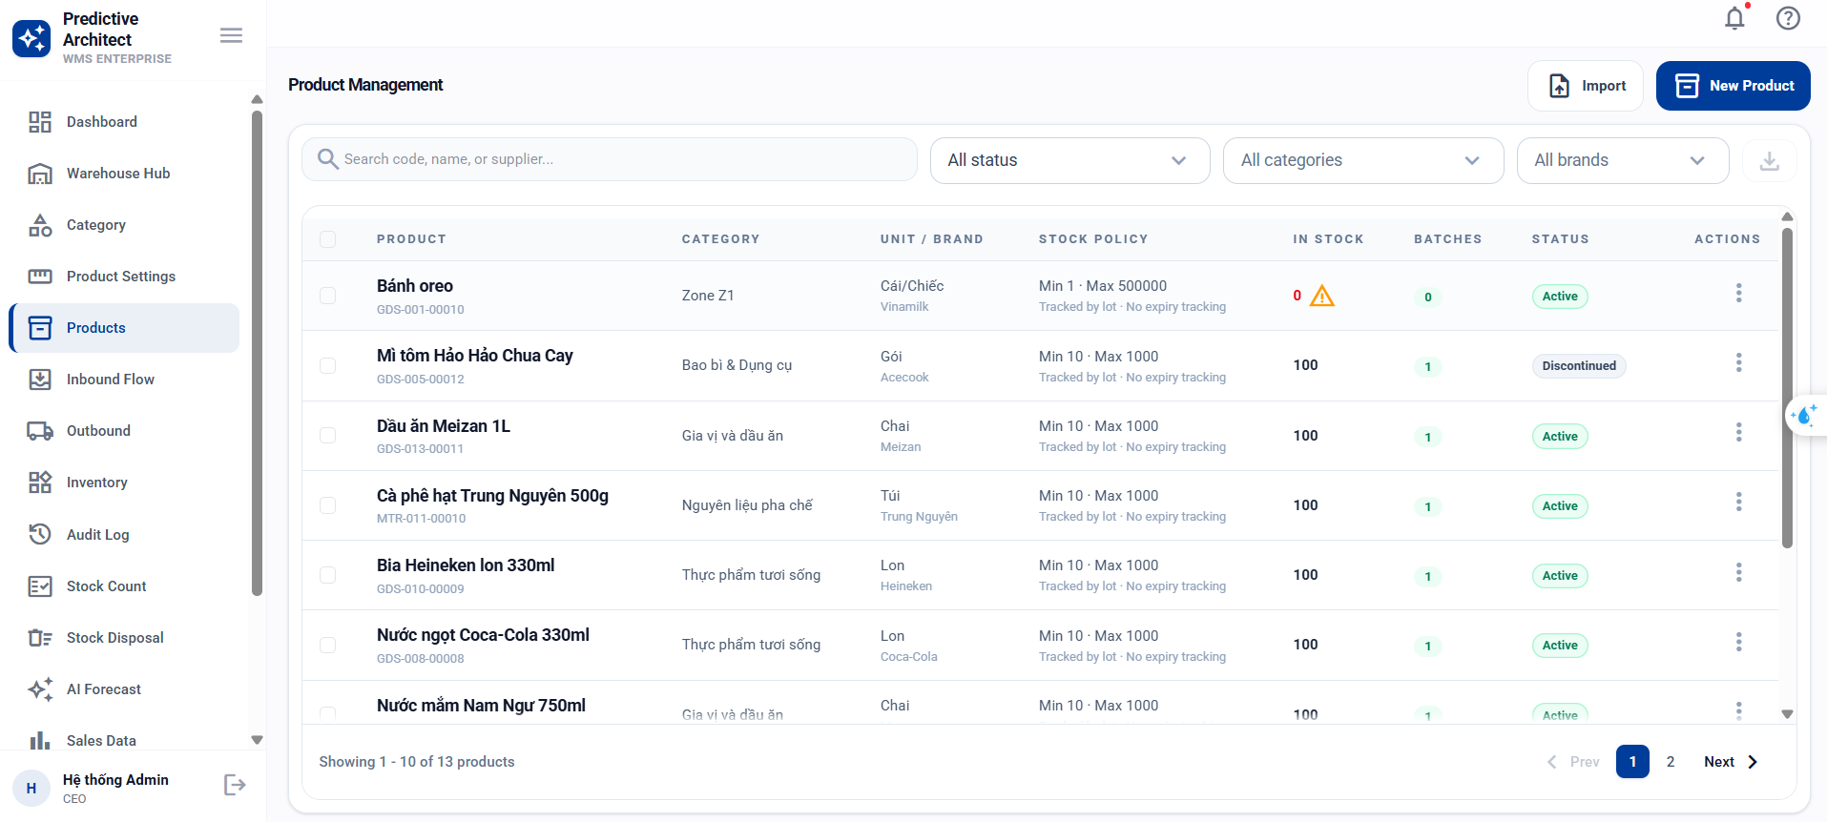
Test Case ID | Mô tả | Hành động | Điều kiện tiên quyết | Kết quả mong đợi | Kết quả thực tế | Kết quả |  |  | Kết quả |  |  | Chú thích
 |  |  |  |  |  | Vòng 1 |  |  | Vòng 2
 |  |  |  |  |  | Trạng thái | Ngày kiểm tra | Người kiểm tra | Trạng thái | Ngày kiểm tra | Người kiểm tra
GUI_SHOW Trang quản lý sản phẩm
GUI-SP01 | [Sản phẩm] Label "Product Name" | - | - | Label: text-sm, font-medium, text-slate-700, Status: visible | Label: text-sm, font-medium, text-slate-700, Status: visible | Passed | 2026-04-04 | Trường
GUI-SP02 | [Sản phẩm] Textbox Product Name | - | - | Textbox: enable, placeholder="Enter product name", rounded-xl, bg-slate-50 | Textbox: enable, placeholder="Enter product name", rounded-xl, bg-slate-50 | Passed | 2026-04-04 | Trường
GUI-SP03 | [Sản phẩm] Label "SKU" | - | - | Label: text-sm, font-medium, text-slate-700, Status: visible | Label: text-sm, font-medium, text-slate-700, Status: visible | Passed | 2026-04-04 | Trường
GUI-SP04 | [Sản phẩm] Textbox SKU | - | - | Textbox: enable, placeholder="e.g. PRD-001", rounded-xl, bg-slate-50 | Textbox: enable, placeholder="e.g. PRD-001", rounded-xl, bg-slate-50 | Passed | 2026-04-04 | Trường
GUI-SP05 | [Sản phẩm] Dropdown Product Type | - | - | Dropdown: enable, options=[Goods, Material, Consumable], mặc định=Goods | Dropdown: enable, options=[Goods, Material, Consumable], mặc định=Goods | Passed | 2026-04-04 | Trường
GUI-SP06 | [Sản phẩm] Dropdown Status | - | - | Dropdown: enable, options=[Active, Inactive, Discontinued], mặc định=Active | Dropdown: enable, options=[Active, Inactive, Discontinued], mặc định=Active | Passed | 2026-04-04 | Trường
GUI-SP07 | [Sản phẩm] Dropdown Category | - | - | Dropdown: enable, option đầu "Select category", load từ API | Dropdown: enable, option đầu "Select category", load từ API | Passed | 2026-04-04 | Trường
GUI-SP08 | [Sản phẩm] Dropdown Brand | - | - | Dropdown: enable, option đầu "Select brand", load từ API | Dropdown: enable, option đầu "Select brand", load từ API | Passed | 2026-04-04 | Trường
GUI-SP09 | [Sản phẩm] Dropdown Base Unit | - | - | Dropdown: enable, option đầu "Select unit", load từ API | Dropdown: enable, option đầu "Select unit", load từ API | Passed | 2026-04-04 | Trường
GUI-SP10 | [Sản phẩm] Input Minimum Stock | - | - | Input: type=number, min=0, enable, rounded-xl | Input: type=number, min=0, enable, rounded-xl | Passed | 2026-04-04 | Trường
GUI-SP11 | [Sản phẩm] Input Maximum Stock | - | - | Input: type=number, min=0, enable, rounded-xl | Input: type=number, min=0, enable, rounded-xl | Passed | 2026-04-04 | Trường
GUI-SP12 | [Sản phẩm] Checkbox "Producttion Tracking" | - | - | Checkbox: enable, unchecked mặc định, label: "Track products by manufacturing lot" | Checkbox: enable, unchecked mặc định, label: "Track products by manufacturing lot" | Passed | 2026-04-04 | Trường
GUI-SP13 | [Sản phẩm] Checkbox "Expiry Tracking" | - | - | Checkbox: enable, unchecked mặc định, label: "Monitor product expiration dates" | Checkbox: enable, unchecked mặc định, label: "Monitor product expiration dates" | Passed | 2026-04-04 | Trường
GUI-SP14 | [Sản phẩm] Button "Save Product" | - | Mode create/edit | Button: enable, bg-primary, text-white, font-semibold | Button: enable, bg-primary, text-white, font-semibold | Passed | 2026-04-04 | Trường
GUI-SP15 | [Sản phẩm] Button "Cancel" | - | Form đang mở | Button: enable, border-slate-200, bg-white, text-slate-700 | Button: enable, border-slate-200, bg-white, text-slate-700 | Passed | 2026-04-04 | Trường
FUNCTION_SHOW Trang quản lý sản phẩm
FUNC-SP01 | Tạo sản phẩm tối thiểu | 1. Click "Create Product" 2. Nhập name "Coca-Cola 330ml" 3. Chọn Base Unit 4. Click "Save Product" | UOM tồn tại, user có products:create | Toast thành công. Mã SKU tự sinh, product_type=GOODS, status=ACTIVE | Đạt yêu cầu | Passed | 2026-04-04 | Trường | Passed
FUNC-SP02 | Tạo sản phẩm đầy đủ thông tin | 1. Nhập name "Samsung Galaxy S24" 2. Chọn Type=Goods, Category, Brand, Unit 3. Nhập min_stock=10, max_stock=500 4. Tick Lot Tracking, Expiry Tracking 5. Nhập ngày sản xuất, hạn sử dụng 6. Nhập description, storage conditions 7. Click Save | Tất cả options load thành công | Tạo thành công. Sản phẩm liên kết brand, category, UOM trong transaction | Đạt yêu cầu | Passed | 2026-04-04 | Trường | Passed
FUNC-SP03 | Tạo sản phẩm tên rỗng | 1. Để trống name 2. Click Save | Không | Validation error dưới field: "Tên sản phẩm không được để trống" (viền đỏ) | Đạt yêu cầu | Passed | 2026-04-04 | Trường | Passed
FUNC-SP04 | Tạo sản phẩm tên > 120 ký tự | 1. Nhập name 121 ký tự 2. Click Save | Không | Validation: "Product name must be 120 characters or fewer" | Đạt yêu cầu | Passed | 2026-04-04 | Trường | Passed
FUNC-SP05 | Tạo sản phẩm không chọn Base Unit | 1. Nhập name hợp lệ 2. Không chọn Unit 3. Click Save | Không | Validation error cho field Base Unit (bắt buộc) | Đạt yêu cầu | Passed | 2026-04-04 | Trường | Passed
FUNC-SP06 | Tạo sản phẩm với UOM không tồn tại | 1. POST API body: { "name": "Test", "base_uom_id": 999 } | Không có UOM 999 | API trả 400: "Đơn vị tính cơ sở không tồn tại" | Đạt yêu cầu | Passed | 2026-04-04 | Trường | Passed
FUNC-SP07 | Tạo sản phẩm với min_stock âm | 1. Nhập min_stock = -5 2. Click Save | Không | Validation: "Tồn kho tối thiểu không được âm" | Đạt yêu cầu | Passed | 2026-04-04 | Trường | Passed
FUNC-SP08 | Tạo sản phẩm với product_type không hợp lệ | 1. POST API body: { "name":"X", "base_uom_id":1, "product_type":"FOOD" } | Không | API trả 400: Zod enum error (GOODS, MATERIAL, CONSUMABLE) | Đạt yêu cầu | Passed | 2026-04-04 | Trường | Passed
FUNC-SP09 | Tạo sản phẩm không có quyền | 1. Click "Create Product" | User chỉ có products:read | Button create: hidden | Đạt yêu cầu | Passed | 2026-04-04 | Trường | Passed
FUNC-SP10 | Xem danh sách sản phẩm mặc định | 1. Truy cập trang Product Management | Có 10 sản phẩm | Hiển thị sản phẩm với pagination. Default: page 1 | Đạt yêu cầu | Passed | 2026-04-04 | Trường | Passed
FUNC-SP11 | Tìm kiếm sản phẩm | 1. Nhập "Coca" vào ô Search | Có "Coca-Cola", "Pepsi" | Chỉ hiển thị SP match "Coca" trong name hoặc code | Đạt yêu cầu | Passed | 2026-04-04 | Trường | Passed
FUNC-SP12 | Lọc sản phẩm theo category | 1. Chọn filter category "Điện tử" | SP thuộc nhiều category | Chỉ hiển thị SP thuộc category "Điện tử" | Đạt yêu cầu | Passed | 2026-04-04 | Trường | Passed
FUNC-SP13 | Lọc sản phẩm theo product_type | 1. Chọn filter type = "Material" | Có GOODS và MATERIAL | Chỉ hiển thị SP có type = MATERIAL | Không có lọc sản phẩm theo product type | FALSE | 2026-04-04 | Trường
FUNC-SP14 | Lọc sản phẩm theo status = Discontinued | 1. Chọn filter status = "Discontinued" | Có nhiều status | Chỉ hiển thị SP DISCONTINUED | Không có lọc sản phẩm disconect | FALSE | 2026-04-04 | Trường
FUNC-SP15 | Xem chi tiết sản phẩm (View mode) | 1. Click View trên row sản phẩm | SP id=1 tồn tại | Sheet mở mode "view". Hiển thị: categories, brands, UOMs, suppliers. Tất cả field disabled | Lỗi font chữ tracking Không hiện thông tin kho | FALSE | 2026-04-04 | Trường
FUNC-SP16 | Xem sản phẩm không tồn tại | 1. GET /api/products/99999 | Không có SP 99999 | API trả 404: "Không tìm thấy sản phẩm" | Đạt yêu cầu | Passed | 2026-04-04 | Trường
FUNC-SP17 | Cập nhật tên sản phẩm | 1. Click Edit SP 2. Sửa name "Tên mới" 3. Click Save | SP id=1 tồn tại | Toast thành công. Tên mới hiển thị trong danh sách | Đạt yêu cầu | Passed | 2026-04-04 | Trường
FUNC-SP18 | Cập nhật status sang DISCONTINUED | 1. Click Edit SP 2. Đổi status "Discontinued" 3. Click Save | SP đang ACTIVE | Toast thành công. Status badge đổi thành Discontinued | Đạt yêu cầu | Passed | 2026-04-04 | Trường
FUNC-SP19 | Cập nhật category (thay thế toàn bộ) | 1. Edit SP 2. Đổi category sang category khác 3. Click Save | SP có category cũ | Category cũ bị xóa, category mới được gán. Transaction an toàn | Đạt yêu cầu | Passed | 2026-04-04 | Trường
FUNC-SP20 | Cập nhật sản phẩm không có quyền | 1. Click Edit SP | User chỉ có products:read | Button edit: hidden | Đạt yêu cầu | Passed | 2026-04-04 | Trường
FUNC-SP21 | View mode — button Save ẩn | 1. Click View SP | Không | Footer hiển thị "View-only mode". Button "Save Product" không hiển thị | Đạt yêu cầu | Passed | 2026-04-04 | Trường
FUNC-SP22 | Expiry Date disabled khi Expiry Tracking unchecked | 1. Mở form Product 2. Bỏ tick "Expiry Tracking" | Không | Input Expiry Date bị disabled | Đạt yêu cầu | Passed | 2026-04-04 | Trường
FUNC-SP23 | Button disabled khi đang submit | 1. Nhập đầy đủ 2. Click Save 3. Quan sát button | Form đang submit | Button hiện "Saving...", spinner animate, disabled, cursor-not-allowed | Đạt yêu cầu | Passed | 2026-04-04 | Trường
FUNC-SP24 | Reorder indicator cập nhật theo min_stock | 1. Nhập min_stock = 25 | Không | Hiển thị: "Reorder at 25 units" trong Stock Policy section | Đạt yêu cầu | Passed | 2026-04-04 | Trường
FUNC-SP25 | Cancel button đóng form không lưu | 1. Nhập thay đổi 2. Click "Cancel" | Form đã nhập data | Sheet đóng. Dữ liệu không thay đổi trên server | Đạt yêu cầu | Passed | 2026-04-04 | Trường

Quản lý danh mục sản phẩm
Project Name | HỆ THỐNG QUẢN LÝ TỒN KHO VÀ TÍCH HỢP AI DỰ ĐOÁN NHẬP HÀNG TƯƠNG LAI
Module Code | QUẢN LÝ SẢN PHẨM VÀ DANH MỤC SẢN PHẨM
 | Hoàn thành | Lỗi | Chưa kiểm tra | Bị chăn | Tổng số trường hợp thử nghiệm
Round 1 | 20 | 0 | 0 | 0 | 20
Round 2 | 12 | 0 | 0 | 0 | 12
 | 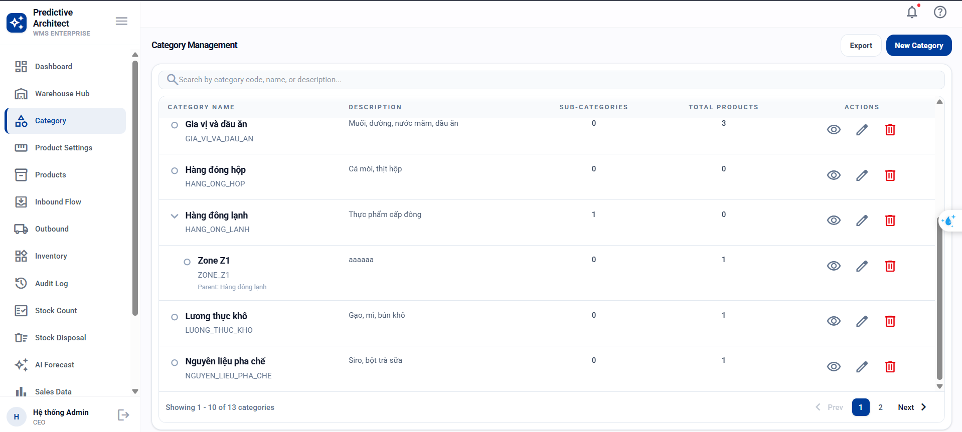
Test Case ID | Mô tả | Hành động | Điều kiện tiên quyết | Kết quả mong đợi | Kết quả thực tế | Kết quả |  |  | Kết quả |  |  | Chú thích
 |  |  |  |  |  | Vòng 1 |  |  | Vòng 2
 |  |  |  |  |  | Trạng thái | Ngày kiểm tra | Người kiểm tra | Trạng thái | Ngày kiểm tra | Người kiểm tra
GUI_SHOW Trang quản lý danh mục sản phẩm
GUI-DM01 | [Danh mục] Label "Category Name" | - | - | Label: text-sm, font-medium, text-slate-700, Status: visible | Label: text-sm, font-medium, text-slate-700, Status: visible | Passed | 2026-04-04 | Trường
GUI-DM02 | [Danh mục] Textbox Category Name | - | - | Textbox: enable, rounded-xl, bg-white, border-slate-200 | Textbox: enable, rounded-xl, bg-white, border-slate-200 | Passed | 2026-04-04 | Trường
GUI-DM03 | [Danh mục] Dropdown Parent Category | - | - | Dropdown: enable, option đầu "Root Category", load danh sách từ API | Dropdown: enable, option đầu "Root Category", load danh sách từ API | Passed | 2026-04-04 | Trường
GUI-DM04 | [Danh mục] Textarea Description | - | - | Textarea: enable, min-h-28, resize-none, rounded-xl | Textarea: enable, min-h-28, resize-none, rounded-xl | Passed | 2026-04-04 | Trường
GUI-DM05 | [Danh mục] Button "Save Category" | - | Mode create/edit | Button: enable, bg-primary, text-white, font-semibold, rounded-xl | Button: enable, bg-primary, text-white, font-semibold, rounded-xl | Passed | 2026-04-04 | Trường
GUI-DM06 | [Danh mục] Button "Cancel" / "Close" | - | - | Button: enable, border-slate-200, bg-white, text-slate-700 | Button: enable, border-slate-200, bg-white, text-slate-700 | Passed | 2026-04-04 | Trường
GUI-DM07 | [Danh mục] View mode — info panel | - | Mode view | Panel bg-slate-50: hiển thị Parent, Sub-categories, Total Products, Updated At, Child Categories badges | Panel bg-slate-50: hiển thị Parent, Sub-categories, Total Products, Updated At, Child Categories badges | Passed | 2026-04-04 | Trường
GUI-DM08 | [Danh mục] View mode — button "Save Category" ẩn | - | Mode view | Button "Save Category" không hiển thị. Footer chỉ có "Close" | Button "Save Category" không hiển thị. Footer chỉ có "Close" | Passed | 2026-04-04 | Trường

FUNCTION_SHOW Trang quản lý danh mục sản phẩm
FUNC-DM01 | Tạo danh mục gốc | 1. Click "Create Category" 2. Parent="Root Category" 3. Nhập name "Điện tử" 4. Nhập description "Hàng điện tử" 5. Click Save | User có categories:create | Tạo thành công. Code tự sinh (VD: DIEN_TU), parent_id=null | Đạt yêu cầu | Passed | 2026-04-04 | Trường
FUNC-DM02 | Tạo danh mục con | 1. Chọn Parent = "Điện tử" 2. Nhập name "Peppsii" 3. Click Save | Category "Đồ uống" tồn tại | Tạo thành công. parent_id = id của "Đồ uống" | Đạt yêu cầu | Passed | 2026-04-04 | Trường
FUNC-DM03 | Tạo danh mục — code tự dedup trùng | 1. Tạo danh mục name "Đông lạnh" lần 2 | Code "DONG_LANH" đã tồn tại | Tạo thành công. Code = "DONG_LANH_1" (thêm counter) | Đạt yêu cầu | Passed | 2026-04-04 | Trường
FUNC-DM04 | Tạo danh mục với parent không tồn tại | 1. POST API body: { "name": "Orphan", "parent_id": 99999 } | Không có category 99999 | API trả 400: "Danh mục cha không tồn tại" | Đạt yêu cầu | Passed | 2026-04-04 | Trường
FUNC-DM05 | Tạo danh mục tên rỗng | 1. Để trống name 2. Click Save | Không | Validation: "Category name is required" | Đạt yêu cầu | Passed | 2026-04-04 | Trường
FUNC-DM06 | Tạo danh mục không có quyền | 1. Click "Create Category" | User không có categories:create | Button : hidden | Đạt yêu cầu | Passed | 2026-04-04 | Trường
FUNC-DM07 | Cập nhật tên danh mục | 1. Click Edit 2. Sửa name "Electronics Updated" 3. Click Save | Category tồn tại | Tên đổi thành công. Code giữ nguyên | Đạt yêu cầu | Passed | 2026-04-04 | Trường
FUNC-DM08 | Xóa danh mục lá (không con, không SP) | 1. Click Delete trên danh mục lá | Category không có children, không có products | Xóa thành công: "Xóa danh mục thành công" | Đạt yêu cầu | Passed | 2026-04-04 | Trường
FUNC-DM09 | Xóa danh mục có danh mục con | 1. Click Delete trên danh mục có children | Category có sub-categories | Lỗi: "Không thể xóa danh mục có danh mục con" | Đạt yêu cầu | Passed | 2026-04-04 | Trường
FUNC-DM10 | Xóa danh mục có sản phẩm liên kết | 1. Click Delete trên danh mục có SP | Category có products liên kết | Lỗi: "Không thể xóa danh mục đang có sản phẩm liên kết" | Đạt yêu cầu | Passed | 2026-04-04 | Trường
FUNC-DM11 | Xem chi tiết danh mục (View mode) | 1. Click View trên danh mục | Category tồn tại | Panel hiển thị: Parent, Sub-categories count, Total Products, Updated At, Child badges | Đạt yêu cầu | Passed | 2026-04-04 | Trường
FUNC-DM12 | Tìm kiếm danh mục | 1. Nhập "Điện" vào ô Search | Có "Điện tử", "Thực phẩm" | Chỉ hiển thị danh mục match name/code/description | Đạt yêu cầu | Passed | 2026-04-04 | Trường

Quản lý người dùng
Project Name | HỆ THỐNG QUẢN LÝ TỒN KHO VÀ TÍCH HỢP AI DỰ ĐOÁN NHẬP HÀNG TƯƠNG LAI
Module Code | QUẢN TRỊ HỆ THỐNG & PHÂN QUYỀN
 | Hoàn thành | Lỗi | Chưa kiểm tra | Bị chăn | Tổng số trường hợp thử nghiệm
Round 1 | 32 | 3 | 0 | 0 | 32
Round 2 | 20 | 0 | 0 | 0 | 20
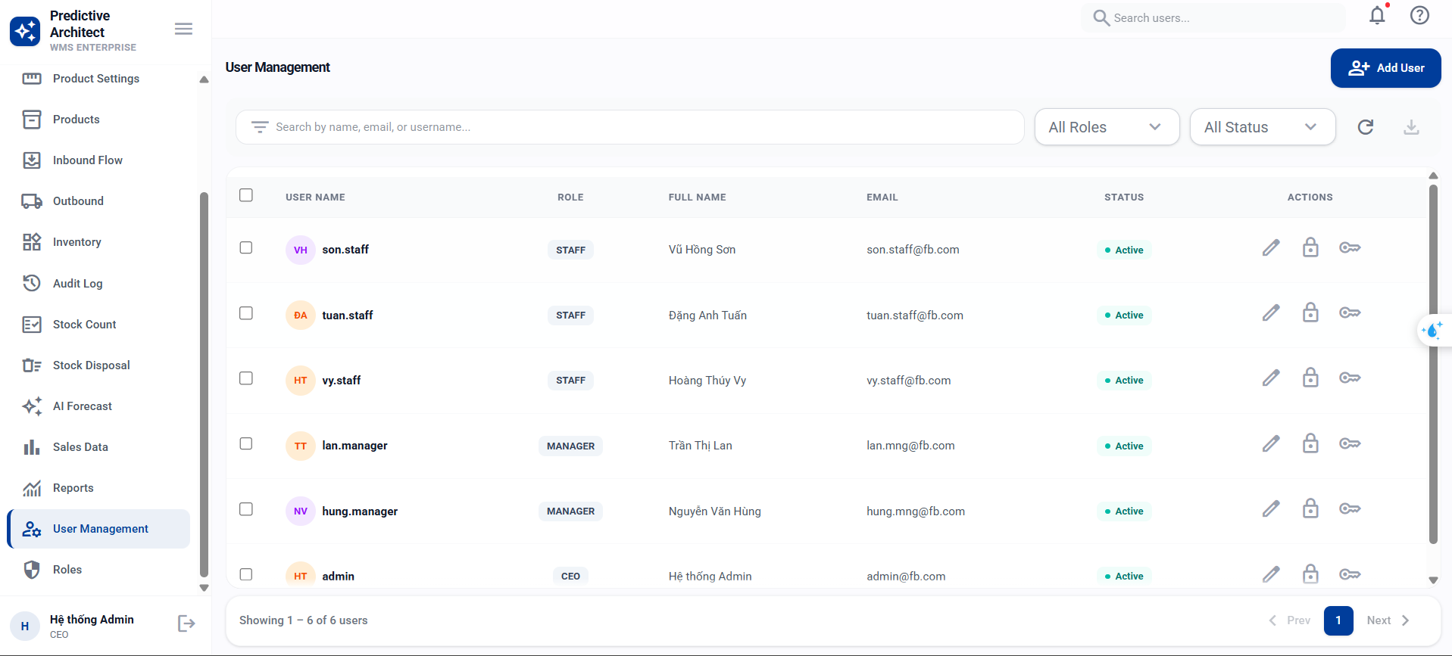
Test Case ID | Mô tả | Hành động | Điều kiện tiên quyết | Kết quả mong đợi | Kết quả thực tế | Kết quả |  |  | Kết quả |  |  | Chú thích
 |  |  |  |  |  | Vòng 1 |  |  | Vòng 2
 |  |  |  |  |  | Trạng thái | Ngày kiểm tra | Người kiểm tra | Trạng thái | Ngày kiểm tra | Người kiểm tra
GUI_SHOW Trang quản lý người dùng
GUI-ND01 | [Người dùng] Label "Họ và tên" (required *) | - | - | Label: text-sm, font-semibold, text-gray-700, dấu * đỏ, Status: visible | Label: text-sm, font-semibold, text-gray-700, dấu * đỏ, Status: visible | Passed | 2026-04-04 | Đức Huy
GUI-ND02 | [Người dùng] Textbox "Họ và tên" | - | - | Textbox: enable, placeholder="Nguyễn Văn A", bg-gray-50, rounded-xl | Textbox: enable, placeholder="Nguyễn Văn A", bg-gray-50, rounded-xl | Passed | 2026-04-04 | Đức Huy
GUI-ND03 | [Người dùng] Label "Tên đăng nhập" (required *) | - | Mode Create | Label: text-sm, font-semibold, dấu *, icon person bên trái textbox | Label: text-sm, font-semibold, dấu *, icon person bên trái textbox | Passed | 2026-04-04 | Đức Huy
GUI-ND04 | [Người dùng] Textbox "Tên đăng nhập" | - | Mode Create | Textbox: enable, placeholder="username_ít_nhất_5_ký_tự", pl-9 (icon padding), rounded-xl | Textbox: enable, placeholder="username_ít_nhất_5_ký_tự", pl-9 (icon padding), rounded-xl | Passed | 2026-04-04 | Đức Huy
GUI-ND05 | [Người dùng] Label "Email" (tuỳ chọn) | - | - | Label: text-sm, font-semibold, text "(tuỳ chọn)" xám, icon mail | Label: text-sm, font-semibold, text "(tuỳ chọn)" xám, icon mail | Passed | 2026-04-04 | Đức Huy
GUI-ND06 | [Người dùng] Textbox Email | - | - | Textbox: enable, type=email, placeholder="email@warehouse.dev", icon mail | Textbox: enable, type=email, placeholder="email@warehouse.dev", icon mail | Passed | 2026-04-04 | Đức Huy
GUI-ND07 | [Người dùng] Textbox Số điện thoại | - | - | Textbox: enable, type=tel, placeholder="09xxxxxxxx hoặc +849xxxxxxxx", icon call | Không hiện thị số điện thoại | FALSE | 2026-04-04 | Đức Huy
GUI-ND08 | [Người dùng] Password input + toggle + generate | - | Mode Create | Input: enable, type=password, placeholder="Tối thiểu 6 ký tự, có số và ký tự đặc biệt". Button visibility toggle. Button auto_fix_high (tự tạo) | Input: enable, type=password. Toggle + Generate buttons visible | Passed | 2026-04-04 | Đức Huy
GUI-ND09 | [Người dùng] Dropdown "Vai trò" (required *) | - | - | Dropdown: enable, option đầu "Chọn...", load role list từ API, dấu * đỏ | Dropdown: enable, option đầu "Chọn...", load role list từ API, dấu * đỏ | Passed | 2026-04-04 | Đức Huy
GUI-ND10 | [Người dùng] Button "Tạo người dùng" (Create mode) | - | Mode Create | Button: enable, bg-primary, text-white, icon "person_add" | Button: enable, bg-primary, text-white, icon "person_add" | Passed | 2026-04-04 | Đức Huy
GUI-ND11 | [Người dùng] Button "Lưu thay đổi" (Edit mode) | - | Mode Edit | Button: enable, bg-primary, text-white, icon "save" | Button: enable, bg-primary, text-white, icon "save" | Passed | 2026-04-04 | Đức Huy
GUI-ND12 | [Người dùng] Button "Huỷ" | - | - | Button: enable, bg-gray-100, text-gray-600, rounded-xl | Button: enable, bg-gray-100, text-gray-600, rounded-xl | Passed | 2026-04-04 | Đức Huy
FUNCTION_SHOW Trang quản lý người dùng
FUNC-ND01 | Tạo người dùng đầy đủ | 1. Click "Thêm người dùng mới" 2. Nhập họ tên "Nguyễn Văn A" 3. Chọn Vai trò "ADMIN" 4. Nhập username "john_doe" 5. Nhập email, phone 6. Nhập password "Pass@123" 7. Click "Tạo người dùng" | Role, user có users:create | Toast: "Tạo người dùng thành công". password_hash KHÔNG có trong response | Đạt yêu cầu | Passed | 2026-04-04 | Đức Huy
FUNC-ND02 | Tạo người dùng tối thiểu | 1. Nhập họ tên, username, password, chọn role 2. Click "Tạo người dùng" | Role tồn tại | Tạo thành công. email/phone = null | Đạt yêu cầu | Passed | 2026-04-04 | Đức Huy
FUNC-ND03 | Tạo người dùng trùng username | 1. Nhập username "john_doe" (đã tồn tại) 2. Click submit | User "john_doe" đã có | Lỗi: "Tên đăng nhập đã được sử dụng" | Đạt yêu cầu | Passed | 2026-04-04 | Đức Huy
FUNC-ND04 | Tạo người dùng trùng email | 1. Nhập email "john@example.com" (đã có user khác) 2. Click submit | Email đã tồn tại | Lỗi: "Email đã được sử dụng" | Đạt yêu cầu | Passed | 2026-04-04 | Đức Huy
FUNC-ND05 | Tạo người dùng trùng phone | 1. Nhập phone "+84901234567" (đã có) 2. Click submit | Phone đã tồn tại | Lỗi: "Số điện thoại đã được sử dụng" | Đạt yêu cầu | Passed | 2026-04-04 | Đức Huy
FUNC-ND06 | Username < 3 ký tự | 1. Nhập username "ab" 2. Blur field | Không | Validation: "Tên đăng nhập phải có ít nhất 3 ký tự" (viền đỏ) | Đạt yêu cầu | Passed | 2026-04-04 | Đức Huy
FUNC-ND07 | Username có ký tự đặc biệt | 1. Nhập username "john@doe!" 2. Blur field | Không | Validation: "Tên đăng nhập chỉ chứa chữ cái, số và dấu gạch dưới" | Có hiển thị validation những không hiển thị rõ sai ở đâu và sai gì | FALSE | 2026-04-04 | Đức Huy
FUNC-ND08 | Mật khẩu < 6 ký tự | 1. Nhập password "Ab@1" 2. Blur field | Không | Validation: "Mật khẩu phải có ít nhất 6 ký tự" | Đạt yêu cầu | Passed | 2026-04-04 | Đức Huy
FUNC-ND09 | Mật khẩu không có số | 1. Nhập password "Pass@word" 2. Blur field | Không | Validation: "Mật khẩu phải chứa ít nhất 1 số" | Đạt yêu cầu | Passed | 2026-04-04 | Đức Huy
FUNC-ND10 | Mật khẩu không có ký tự đặc biệt | 1. Nhập password "Pass1234" 2. Blur field | Không | Validation: "Mật khẩu phải chứa ít nhất 1 ký tự đặc biệt" | Đạt yêu cầu | Passed | 2026-04-04 | Đức Huy
FUNC-ND11 | Tự động tạo mật khẩu (Generate) | 1. Click icon auto_fix_high (✨) | Mode Create | Password được tự động sinh, input chuyển type=text (hiện rõ), thoả min6+số+special | Đạt yêu cầu | Passed | 2026-04-04 | Đức Huy
FUNC-ND12 | Toggle hiển thị mật khẩu | 1. Nhập password 2. Click icon visibility | Đã nhập password | Password hiện rõ (type=text). Click lại → ẩn (type=password) | Đạt yêu cầu | Passed | 2026-04-04 | Đức Huy
FUNC-ND13 | Không chọn Vai trò | 1. Bỏ qua dropdown Vai trò 2. Click submit | Không | Validation error cho field Vai trò (bắt buộc) | Đạt yêu cầu | Passed | 2026-04-04 | Đức Huy
FUNC-ND14 | Tạo user không có quyền | 1. Click "Thêm người dùng" | User chỉ có users:read | Button: hidden | Đạt yêu cầu | Passed | 2026-04-04 | Đức Huy
FUNC-ND15 | Xem danh sách người dùng + search | 1. Nhập "john" vào Search 2. Lọc status=ACTIVE | Có nhiều user | Danh sách hiển thị user match username/fullname/email/phone, chỉ ACTIVE | Xem danh sách người dùng đạt Lỗi mỗi khi nhập một từ vào ô tìm kiếm sẽ tự động reloald | FALSE | 2026-04-04 | Đức Huy
FUNC-ND16 | Cập nhật email trùng | 1. Edit user 2. Đổi email thành email đã tồn tại 3. Click "Lưu thay đổi" | Email đã có user khác | Lỗi: "Email đã được sử dụng" trên banner đỏ | Đạt yêu cầu | Passed | 2026-04-04 | Đức Huy
FUNC-ND17 | Cập nhật thông tin thành công | 1. Edit user 2. Đổi họ tên "Updated Name" 3. Click "Lưu thay đổi" | User tồn tại | Toast: "Cập nhật thành công - Thông tin của Updated Name đã được lưu." | Đạt yêu cầu | Passed | 2026-04-04 | Đức Huy
FUNC-ND18 | Edit mode — không hiện field username/password | 1. Click Edit user | User tồn tại | Form chỉ hiện: Họ tên, Vai trò, Email, SĐT. KHÔNG hiện Username và Password | Đạt yêu cầu | Passed | 2026-04-04 | Đức Huy
FUNC-ND19 | Button disabled khi đang submit | 1. Click "Tạo người dùng" 2. Quan sát button | Form đang submit | Button: bg-gray-400, cursor-not-allowed, text "Đang tạo...", spinner animate | Đạt yêu cầu | Passed | 2026-04-04 | Đức Huy
FUNC-ND20 | Kiểm tra password_hash không trả trong response | 1. GET hoặc POST user API | Không | Response body không chứa field password_hash | Đạt yêu cầu | Passed | 2026-04-04 | Đức Huy

Quản lý vai trò
Project Name | HỆ THỐNG QUẢN LÝ TỒN KHO VÀ TÍCH HỢP AI DỰ ĐOÁN NHẬP HÀNG TƯƠNG LAI
Module Code | QUẢN LÝ SẢN PHẨM VÀ DANH MỤC SẢN PHẨM
 | Hoàn thành | Lỗi | Chưa kiểm tra | Bị chăn | Tổng số trường hợp thử nghiệm
Round 1 | 24 | 0 | 0 | 0 | 24
Round 2 | 13 | 0 | 0 | 0 | 13
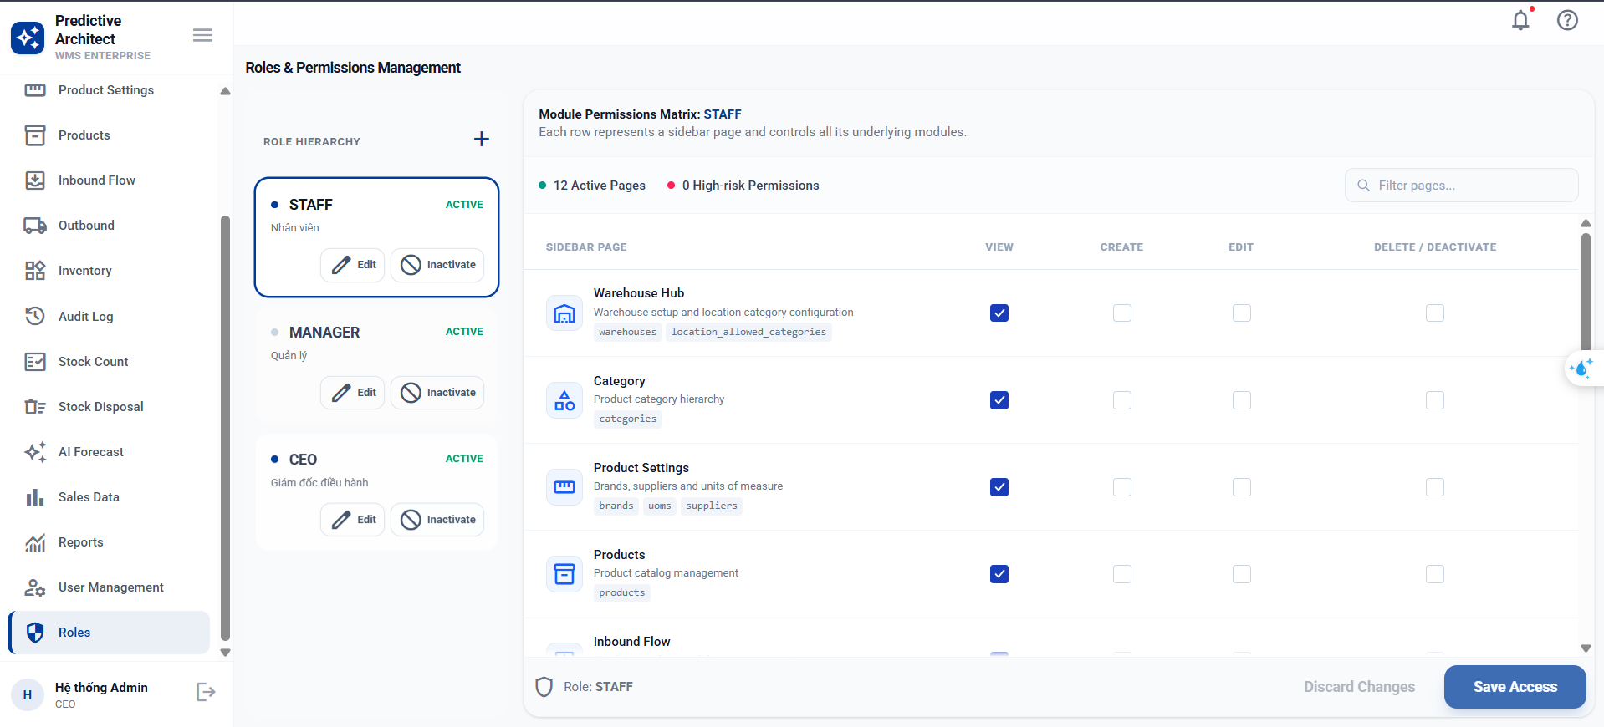
Test Case ID | Mô tả | Hành động | Điều kiện tiên quyết | Kết quả mong đợi | Kết quả thực tế | Kết quả |  |  | Kết quả |  |  | Chú thích
 |  |  |  |  |  | Vòng 1 |  |  | Vòng 2
 |  |  |  |  |  | Trạng thái | Ngày kiểm tra | Người kiểm tra | Trạng thái | Ngày kiểm tra | Người kiểm tra
GUI_SHOW Trang quản lý vai trò
GUI-VT01 | [Vai trò] Dialog Title (Create mode) | - | Mode Create | Title: "Tao moi role". Description: "Them role con thieu trong bo role chuan cua he thong." | Title: "Tao moi role". Description visible | Passed | 2026-05-04 | Đức Huy
GUI-VT02 | [Vai trò] Dialog Title (Edit mode) | - | Mode Edit | Title: "Cap nhat role". Description: "Chinh sua mo ta va trang thai hoat dong cua role." | Title: "Cap nhat role". Description visible | Passed | 2026-05-04 | Đức Huy
GUI-VT03 | [Vai trò] Dropdown Role Name (Create mode) | - | Mode Create | Dropdown: enable, options load từ ROLE_NAME_OPTIONS, rounded-lg, h-10 | Dropdown: enable, options load, rounded-lg, h-10 | Passed | 2026-05-04 | Đức Huy
GUI-VT04 | [Vai trò] Input Role Name (Edit mode) | - | Mode Edit | Input: disabled, bg-gray-100, text-gray-500, readOnly, hiển thị tên role hiện tại | Input: disabled, bg-gray-100, text-gray-500, readOnly | Passed | 2026-05-04 | Đức Huy
GUI-VT05 | [Vai trò] Textarea Description | - | - | Textarea: enable, placeholder="Mo ta ngan ve pham vi quyen cua role", min-h-24 | Textarea: enable, placeholder visible, min-h-24 | Passed | 2026-05-04 | Đức Huy
GUI-VT06 | [Vai trò] Switch "Trang thai role" | - | - | Switch: enable, checked mặc định. Label: "Role dang duoc phep su dung trong he thong" | Switch: enable, checked. Label visible | Passed | 2026-05-04 | Đức Huy
GUI-VT07 | [Vai trò] Button "Tao role" (Create mode) | - | Mode Create | Button: enable, text "Tao role" | Button: enable, text "Tao role" | Passed | 2026-05-04 | Đức Huy
GUI-VT08 | [Vai trò] Button "Huy" | - | - | Button: variant=outline, text "Huy", enable | Button: variant=outline, text "Huy", enable | Passed | 2026-05-04 | Đức Huy
FUNCTION_SHOW Trang quản lý vai trò
FUNC-VT01 | Xem danh sách vai trò thành công | 1. Đăng nhập hệ thống với tài khoản Admin 2. Vào menu Quản lý vai trò | Đã đăng nhập tài khoản Admin | Danh sách vai trò hiển thị đầy đủ, đúng dữ liệu từ hệ thống | Danh sách vai trò hiển thị đầy đủ, đúng dữ liệu từ hệ thống | Passed | 2026-05-04 | Kiệt
FUNC-VT02 | Thêm vai trò mới thành công | 1. Click nút "Thêm vai trò" 2. Nhập Tên vai trò: "Thủ kho" 3. Nhập Mô tả: "Quản lý kho hàng" 4. Click "Lưu" | Đã đăng nhập Admin, chưa có vai trò "Thủ kho" | Toast thành công: "Thêm vai trò thành công", vai trò mới xuất hiện trong danh sách | Toast thành công: "Thêm vai trò thành công", vai trò mới xuất hiện trong danh sách | Passed | 2026-05-04 | Kiệt
FUNC-VT03 | Thêm vai trò – để trống Tên vai trò | 1. Click nút "Thêm vai trò" 2. Để trống Tên vai trò 3. Click "Lưu" | Đã đăng nhập Admin | Hiện thông báo lỗi: "Tên vai trò không được để trống", không lưu dữ liệu | Hiện thông báo lỗi: "Tên vai trò không được để trống", không lưu dữ liệu | Passed | 2026-05-04 | Kiệt
FUNC-VT04 | Thêm vai trò – tên trùng lặp | 1. Click "Thêm vai trò" 2. Nhập Tên vai trò đã tồn tại trong hệ thống 3. Click "Lưu" | Đã có vai trò cùng tên trong hệ thống | Hiện thông báo lỗi: "Tên vai trò đã tồn tại", không lưu dữ liệu | Hiện thông báo lỗi: "Tên vai trò đã tồn tại", không lưu dữ liệu | Passed | 2026-05-04 | Kiệt
FUNC-VT05 | Thêm vai trò – tên vượt quá ký tự cho phép | 1. Click "Thêm vai trò" 2. Nhập Tên vai trò > 255 ký tự 3. Click "Lưu" | Đã đăng nhập Admin | Hiện thông báo lỗi: "Tên vai trò không vượt quá 255 ký tự" | Hiện thông báo lỗi: "Tên vai trò không vượt quá 255 ký tự" | Passed | 2026-05-04 | Kiệt
FUNC-VT06 | Thêm vai trò – tên chứa ký tự đặc biệt | 1. Click "Thêm vai trò" 2. Nhập Tên vai trò: "@#$%^&*" 3. Click "Lưu" | Đã đăng nhập Admin | Hiện thông báo lỗi: "Tên vai trò không hợp lệ" hoặc hệ thống chặn nhập | Hiện thông báo lỗi: "Tên vai trò không hợp lệ" hoặc hệ thống chặn nhập | Passed | 2026-05-04 | Kiệt
FUNC-VT07 | Thêm vai trò – nhập chỉ khoảng trắng | 1. Click "Thêm vai trò" 2. Nhập Tên vai trò: " " (5 dấu cách) 3. Click "Lưu" | Đã đăng nhập Admin | Hiện thông báo lỗi: "Tên vai trò không được để trống" (sau khi trim) | Hiện thông báo lỗi: "Tên vai trò không được để trống" (sau khi trim) | Passed | 2026-05-04 | Kiệt
FUNC-VT08 | Thêm vai trò – click Hủy không lưu dữ liệu | 1. Click "Thêm vai trò" 2. Nhập đầy đủ thông tin 3. Click "Hủy" | Đã đăng nhập Admin | Modal đóng lại, không có vai trò mới trong danh sách | Modal đóng lại, không có vai trò mới trong danh sách | Passed | 2026-05-04 | Kiệt
FUNC-VT09 | Sửa vai trò thành công | 1. Click icon Sửa của một vai trò 2. Sửa Tên vai trò thành tên mới hợp lệ 3. Click "Lưu" | Đã đăng nhập Admin, có ít nhất 1 vai trò | Toast thành công: "Cập nhật vai trò thành công", dữ liệu cập nhật trong danh sách | Toast thành công: "Cập nhật vai trò thành công", dữ liệu cập nhật trong danh sách | Passed | 2026-05-04 | Kiệt
FUNC-VT10 | Sửa vai trò – để trống Tên vai trò | 1. Click icon Sửa của một vai trò 2. Xóa hết nội dung Tên vai trò 3. Click "Lưu" | Đã đăng nhập Admin, có ít nhất 1 vai trò | Hiện thông báo lỗi: "Tên vai trò không được để trống" | Hiện thông báo lỗi: "Tên vai trò không được để trống" | Passed | 2026-05-04 | Kiệt
FUNC-VT11 | Sửa vai trò – tên trùng vai trò khác | 1. Click icon Sửa của vai trò A 2. Nhập tên trùng với vai trò B đã tồn tại 3. Click "Lưu" | Có ít nhất 2 vai trò khác nhau | Hiện thông báo lỗi: "Tên vai trò đã tồn tại" | Hiện thông báo lỗi: "Tên vai trò đã tồn tại" | Passed | 2026-05-04 | Kiệt
FUNC-VT12 | Sửa vai trò – giữ nguyên tên (không thay đổi) | 1. Click icon Sửa của một vai trò 2. Không sửa gì 3. Click "Lưu" | Đã đăng nhập Admin, có ít nhất 1 vai trò | Toast thành công hoặc không thay đổi, không có lỗi | Toast thành công hoặc không thay đổi, không có lỗi | Passed | 2026-05-04 | Kiệt
FUNC-VT13 | Sửa vai trò – click Hủy không lưu thay đổi | 1. Click icon Sửa của một vai trò 2. Sửa thông tin 3. Click "Hủy" | Đã đăng nhập Admin, có ít nhất 1 vai trò | Modal đóng, dữ liệu vai trò không thay đổi trong danh sách | Modal đóng, dữ liệu vai trò không thay đổi trong danh sách | Passed | 2026-05-04 | Kiệt
FUNC-VT14 | Xóa vai trò thành công | 1. Click icon Xóa của một vai trò 2. Xác nhận trong dialog "Xác nhận" | Đã đăng nhập Admin, vai trò không được gán cho user nào | Toast thành công: "Xóa vai trò thành công", vai trò biến mất khỏi danh sách | Toast thành công: "Xóa vai trò thành công", vai trò biến mất khỏi danh sách | Passed | 2026-05-04 | Kiệt
FUNC-VT15 | Xóa vai trò – click Hủy trong dialog | 1. Click icon Xóa của một vai trò 2. Click "Hủy" trong dialog xác nhận | Đã đăng nhập Admin, có ít nhất 1 vai trò | Dialog đóng lại, vai trò vẫn còn trong danh sách | Dialog đóng lại, vai trò vẫn còn trong danh sách | Passed | 2026-05-04 | Kiệt
FUNC-VT16 | Xóa vai trò đang được gán cho người dùng | 1. Click icon Xóa của một vai trò đang có user sử dụng 2. Click "Xác nhận" trong dialog | Vai trò đang được gán cho ít nhất 1 user | Hiện thông báo lỗi: "Không thể xóa vai trò đang được sử dụng" | Hiện thông báo lỗi: "Không thể xóa vai trò đang được sử dụng" | Passed | 2026-05-04 | Kiệt

